Sheet1
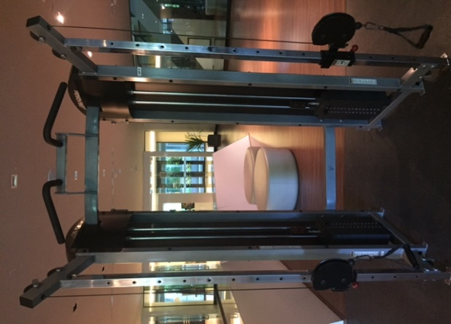
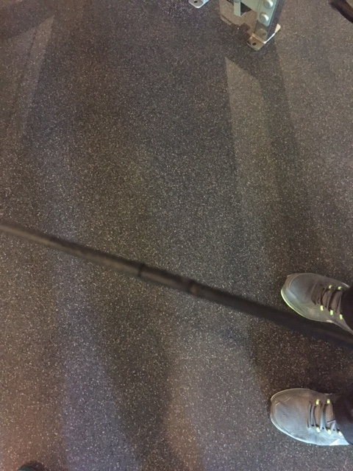
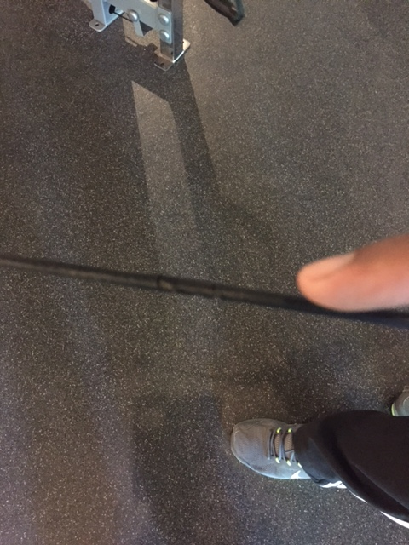
เครื่องออกกำลังกาย Multi Cable รหัสเครื่อง UP6
ปลอกสายเคเบิ้ลชำรุดแตก 2 เส้น

